상품제안서
투톤컬러에코백 | 상품코드: S21518

 |  |  |  |  |  |  | 02-713-8555 | www.synergygift.co.kr
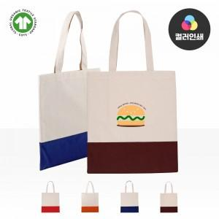

【상세/제작정보】 | <span style="font-size: 14pt;">★1컬러,1사이즈,1개 구성</span><br><span style="font-size: 14pt;">★인쇄 시안 내 빼다, 누끼가 있을 시 인쇄비가 추가 될 수 있습니다</span><br><span style="font-size: 14pt;">★제품의 색상, 인쇄 색상은 화면과 다소 차이가 있을 수 있습니다</span>

【인쇄/포장옵션】 | 실크, 풀칼라 / OPP(비닐)

【공급단가】 | 수량 | 50~ | 100~ | 1,000~ | 3,000~ | 5,000~
*VAT별도 | 단가 | 4,600원 | 4,480원 | 4,100원 | 3,990원 | 3,930원

【상품 URL】 | https://www.synergygift.co.kr:443/src/goods_detail.php?gdno=21518

